Presupuesto Con Aporte UIS
PRESUPUESTO DE INGRESOS Y EGRESOS AÑO 2026 - SIN APORTE UIS |  |  |  |  |  |  |  |  |  |  |  |  |  |  | IPC: | 15.00% |  |  | SMLMV | 7%

INGRESOS | Jan-26 | Feb-26 | Mar-26 | Apr-26 | May-26 | Jun-26 | Jul-26 | Aug-26 | Sep-26 | Oct-26 | Nov-26 | Dec-26 | ACUMULADO AÑO 2026

ACTIVIDADES ORDINARIAS
Ingresos por Servicios (Intereses Cartera) | 60,686,261 | 62,354,124 | 64,067,826 | 65,828,626 | 69,819,684 | 71,738,564 | 73,710,182 | 75,735,986 | 80,249,263 | 82,454,783 | 84,720,919 | 87,049,335 | 878,415,553
Ingresos por Servicios (Estudio de Creditos) | 2,860,504 | 2,860,504 | 2,860,504 | 2,860,504 | 2,860,504 | 2,860,504 | 2,860,504 | 2,860,504 | 2,860,504 | 2,860,504 | 2,860,504 | 2,860,504 | 34,326,050
Ingresos Financieros (Intereses Banco) | 2,500,000 | 2,500,000 | 2,500,000 | 2,500,000 | 2,500,000 | 2,500,000 | 2,500,000 | 2,500,000 | 2,500,000 | 2,500,000 | 2,500,000 | 2,500,000 | 30,000,000
TOTAL INGRESOS OPERACIONALES | 66,046,765 | 67,714,628 | 69,428,330 | 71,189,130 | 75,180,188 | 77,099,068 | 79,070,686 | 81,096,491 | 85,609,767 | 87,815,287 | 90,081,423 | 92,409,840 | 942,741,604
OTROS INGRESOS
Aprovechamientos (Ajuste al Peso - Otros) | 40,000 | 40,000 | 40,000 | 40,000 | 40,000 | 40,000 | 40,000 | 40,000 | 40,000 | 40,000 | 40,000 | 40,000 | 480,000
Otros Ingresos Convenios - Descuentos y Retornos | 452,301 | 475,368 | 499,612 | 525,092 | 551,872 | 580,018 | 609,598 | 640,688 | 673,363 | 707,705 | 743,797 | 781,731 | 7,241,146
TOTAL INGRESOS | 66,539,066 | 68,229,997 | 69,967,942 | 71,754,222 | 75,772,060 | 77,719,086 | 79,720,285 | 81,777,179 | 86,323,130 | 88,562,992 | 90,865,220 | 93,231,571 | 950,462,750
COSTO DE VENTAS
Intereses Captaciones | 5,289,181 | 5,564,414 | 5,854,486 | 6,160,247 | 6,482,600 | 5,743,261 | 6,047,776 | 5,994,252 | 6,314,960 | 5,916,319 | 6,237,540 | 6,162,363 | 71,767,398
GMF - Gravamen a los Movimientos Financieros | 272,427 | 286,321 | 300,923 | 316,270 | 332,400 | 349,352 | 367,169 | 385,895 | 405,576 | 426,260 | 447,999 | 470,847 | 4,361,440
TOTAL COSTOS X SERV.CREDITO | 5,561,608 | 5,850,735 | 6,155,409 | 6,476,517 | 6,815,000 | 6,092,613 | 6,414,945 | 6,380,147 | 6,720,536 | 6,342,579 | 6,685,540 | 6,633,210 | 76,128,838 | 874,333,912

GASTOS
GASTOS DE ADMINISTRACION
BENEFICIOS EMPLEADOS
Sueldos | 8,960,000 | 8,960,000 | 8,960,000 | 8,960,000 | 8,960,000 | 8,960,000 | 8,960,000 | 8,960,000 | 8,960,000 | 8,960,000 | 8,960,000 | 8,960,000 | 107,520,000
Viaticos | 0 | 0 | 0 | 0 | 933,816 | 933,816 | 933,816 | 0 | 0 | 0 | 933,816 | 0 | 3,735,264
Auxilio de transporte | 996,380 | 996,380 | 996,380 | 996,380 | 996,380 | 996,380 | 996,380 | 996,380 | 996,380 | 996,380 | 996,380 | 996,380 | 11,956,560
cesantias | 829,366 | 829,366 | 829,366 | 829,366 | 829,366 | 829,366 | 829,366 | 829,366 | 829,366 | 829,366 | 829,366 | 829,366 | 9,952,397 | $1,194,287.69
intereses sobre cesantias | 99,564 | 99,564 | 99,564 | 99,564 | 99,564 | 99,564 | 99,564 | 99,564 | 99,564 | 99,564 | 99,564 | 99,564 | 1,194,766
Prima de Servicios | 829,366 | 829,366 | 829,366 | 829,366 | 829,366 | 829,366 | 829,366 | 829,366 | 829,366 | 829,366 | 829,366 | 829,366 | 9,952,397
vacaciones | 373,632 | 373,632 | 373,632 | 373,632 | 373,632 | 373,632 | 373,632 | 373,632 | 373,632 | 373,632 | 373,632 | 373,632 | 4,483,584
Dotación y suministros a trabajador | 0 | 0 | 0 | 3,400,000 | 0 | 0 | 0 | 3,400,000 | 0 | 0 | 0 | 3,400,000 | 10,200,000
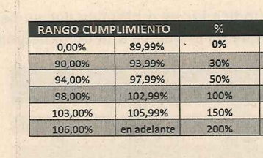
Aportes Salud | 761,600 | 761,600 | 761,600 | 761,600 | 761,600 | 761,600 | 761,600 | 761,600 | 761,600 | 761,600 | 761,600 | 761,600 | 9,139,200
pension | 1,075,200 | 1,075,200 | 1,075,200 | 1,075,200 | 1,075,200 | 1,075,200 | 1,075,200 | 1,075,200 | 1,075,200 | 1,075,200 | 1,075,200 | 1,075,200 | 12,902,400
Riesgo profesionales | 46,771 | 46,771 | 46,771 | 46,771 | 46,771 | 46,771 | 46,771 | 46,771 | 46,771 | 46,771 | 46,771 | 46,771 | 561,254
Caja de Compensacion Familiar | 358,400 | 358,400 | 358,400 | 358,400 | 358,400 | 358,400 | 358,400 | 358,400 | 358,400 | 358,400 | 358,400 | 358,400 | 4,300,800
I.C.B.F. | 268,800 | 268,800 | 268,800 | 268,800 | 268,800 | 268,800 | 268,800 | 268,800 | 268,800 | 268,800 | 268,800 | 268,800 | 3,225,600
SENA | 179,200 | 179,200 | 179,200 | 179,200 | 179,200 | 179,200 | 179,200 | 179,200 | 179,200 | 179,200 | 179,200 | 179,200 | 2,150,400
Capacitación al personal | 0 | 0 | 1,000,000 | 0 | 0 | 1,000,000 | 0 | 0 | 0 | 0 | 0 | 0 | 2,000,000
Examenes Medicos Opupacionales de ingreso y retiro | 100,000 | 0 | 0 | 0 | 0 | 300,000 | 0 | 0 | 0 | 0 | 0 | 0 | 400,000
TOTAL BENEFICIOS EMPLEADOS | 14,778,280 | 14,778,280 | 14,778,280 | 18,178,280 | 15,712,096 | 15,712,096 | 15,712,096 | 18,178,280 | 14,778,280 | 14,778,280 | 15,712,096 | 18,178,280 | 191,274,623
GASTOS GENERALES
Gastos de Administracion
Comisión - Cumplimiento de Metas Gerencia |  | 875,453 | 875,453 | 875,453 | 875,453 | 875,453 | 875,453 | 875,453 | 875,453 | 875,453 | 875,453 | 3,501,810 | 12,256,335
Honorarios - Contador | 2,576,000 | 2,576,000 | 2,576,000 | 2,576,000 | 2,576,000 | 2,576,000 | 2,576,000 | 2,576,000 | 2,576,000 | 2,576,000 | 2,576,000 | 5,202,358 | 33,538,358 |  | $2,300,000.00
Honorarios - Revisor Fiscal | 4,167,154 | 0 | 0 | 0 | 0 | 0 | 0 | 0 | 0 | 0 | 0 | 0 | 4,167,154
Honorarios - Riesgos | 1,913,184 | 1,913,184 | 1,913,184 | 1,913,184 | 1,913,184 | 1,913,184 | 1,913,184 | 1,913,184 | 1,913,184 | 1,913,184 | 1,913,184 | 1,913,184 | 22,958,208 |  | $1,708,200.00
Honorarios - Abogado | 1,710,444 | 1,710,444 | 1,710,444 | 1,710,444 | 1,710,444 | 1,710,444 | 1,710,444 | 1,710,444 | 1,710,444 | 1,710,444 | 1,710,444 | 1,710,444 | 20,525,324 |  | $1,647,555.00
Honorarios - SST | 140,000 | 140,000 | 140,000 | 140,000 | 140,000 | 140,000 | 140,000 | 140,000 | 140,000 | 140,000 | 140,000 | 140,000 | 1,680,000 |  | $130,000.00
Honorarios - Administrador pagina WEB | 558,046 | 558,046 | 558,046 | 558,046 | 558,046 | 558,046 | 558,046 | 558,046 | 558,046 | 558,046 | 558,046 | 558,046 | 6,696,546 |  | $300,000.00 | $3,600,000.00 | $6,317,500.00 | $526,458.33
Honorarios - Comunity Manager | 400,000 | 400,000 | 400,000 | 400,000 | 400,000 | 400,000 | 400,000 | 400,000 | 400,000 | 400,000 | 400,000 | 400,000 | 4,800,000 |  | $250,000.00 | 30000 | $280,000.00
Honorarios - Aporyo Administrativo - Servc Temporales | 263,200 | 263,200 | 263,200 | 263,200 | 263,200 | 263,200 | 263,200 | 263,200 | 263,200 | 263,200 | 263,200 | 263,200 | 3,158,400 |  | $200,000.00 | 2400000 | $2,820,000.00 | $235,000.00
Viaticos - Directivos y Gerenciales | 0 | 0 | 0 | 0 | 933,816 | 933,816 | 933,816 | 0 | 933,816 | 0 | 0 | 933,816 | 4,669,080
Reparaciones Locativas
MANTENIMIENTO MUEBLES Y ENSERES |  |  |  |  |  | 1,000,000 |  |  |  |  |  |  | 1,000,000 | 935,000
MANTENIMIENTO EQ. COMPUT Y COMUNICACION |  |  | 500,000 |  |  | 500,000 |  |  | 500,000 |  |  |  | 1,500,000 | 799,412
MANTENIMIENTO OFICINAS |  |  |  |  |  | 5,000,000 |  |  |  |  |  |  | 5,000,000 | 169,916
Aseo y elementos | 53,498 | 53,498 | 53,498 | 53,498 | 53,498 | 53,498 | 53,498 | 53,498 | 53,498 | 53,498 | 53,498 | 53,498 | 641,981 |  |  | 583613.67 | $48,634.47
Cafeteria | 599,805 | 599,805 | 599,805 | 599,805 | 599,805 | 599,805 | 599,805 | 599,805 | 599,805 | 599,805 | 599,805 | 599,805 | 7,197,665 |  |  | 6804377.92 | $567,031.49
Papeleria y utiles de oficina | 515,481 | 515,481 | 515,481 | 515,481 | 515,481 | 515,481 | 515,481 | 515,481 | 515,481 | 515,481 | 515,481 | 515,481 | 6,185,774 |  |  | $5,847,773.00 | 487314.41667
Transporte Fletes y Acarreos | 591,176 | 591,176 | 591,176 | 591,176 | 591,176 | 591,176 | 591,176 | 591,176 | 591,176 | 591,176 | 591,176 | 591,176 | 7,094,118 |  |  | 6706483 | 558873.58333
Servicios Publicos | 267,160 | 267,160 | 267,160 | 267,160 | 267,160 | 267,160 | 267,160 | 267,160 | 267,160 | 267,160 | 267,160 | 267,160 | 3,205,918 |  |  | 3030740.71 | 252561.72583
Publicidad y Propaganda (511018) | 1,350,000 | 1,350,000 | 1,350,000 | 1,350,000 | 1,350,000 | 1,350,000 | 1,350,000 | 1,350,000 | 1,350,000 | 1,350,000 | 1,350,000 | 1,350,000 | 16,200,000 |  |  | $11,802,493.00 | 983541.08333
Contribucciones y afiliaciones (Confecoop y Supersolidaria) | 0 | 2,500,000 | 875,453 | 0 | 0 | 0 | 0 | 0 | 0 | 0 | 0 | 0 | 3,375,453
Gastos Reunión Asamblea | 0 | 0 | 15,000,000 | 0 | 0 | 0 | 0 | 0 | 0 | 0 | 0 | 0 | 15,000,000
Gastos Reuniones
- Junta Directiva | 995,842 | 995,842 | 995,842 | 995,842 | 995,842 | 995,842 | 995,842 | 995,842 | 995,842 | 995,842 | 995,842 | 995,842 | 11,950,106 |  |  | $10,863,733.00 | 905311.08333
- Auxilio de desplazamiento o conectividad a reuniones | 1,000,000 | 1,000,000 | 1,000,000 | 1,000,000 | 1,000,000 | 1,000,000 | 1,000,000 | 1,000,000 | 1,000,000 | 1,000,000 | 1,000,000 | 1,000,000 | 12,000,000
- Control Social |  |  | 200,000 |  |  | 200,000 |  |  | 200,000 |  |  | 200,000 | 800,000
- Comité SIAR | 125,000 | 125,000 | 125,000 | 125,000 | 125,000 | 125,000 | 125,000 | 125,000 | 125,000 | 125,000 | 125,000 | 125,000 | 1,500,000
Gastos Capacitaciones Asociados - PESEM |  | 0 | 0 | 0 | 0 | 5,000,000 | 0 | 0 | 0 | 0 | 5,000,000 | 0 | 10,000,000
Gastos Renovacióm Registro mercantil y Certificados de Cam | 12,100 | 12,100 | 12,100 | 4,000,000 | 12,100 | 12,100 | 12,100 | 12,100 | 12,100 | 12,100 | 12,100 | 12,100 | 4,133,100 | Renovación Camara de Comercio
Gastos de Representación
Gastos Aniversario JUNIO |  |  |  |  |  | 15,000,000 |  |  |  |  |  |  |  |  |  | $8,318,384.00
ATENCIONES ASOCIADOS | 300,000 | 300,000 | 300,000 | 300,000 | 300,000 | 300,000 | 300,000 | 300,000 | 300,000 | 300,000 | 300,000 | 300,000 | 3,600,000
ATENCIONES PERSONAL UIS | 200,000 | 200,000 | 200,000 | 200,000 | 600,000 | 200,000 | 200,000 | 200,000 | 600,000 | 200,000 | 200,000 | 200,000 | 3,200,000 |  |  | $3,567,544.00
ATENCIONES PERSONAL JUNTA DIRECTIVA FEUIS | 200,000 | 200,000 | 200,000 | 200,000 | 600,000 | 200,000 | 200,000 | 200,000 | 600,000 | 200,000 | 200,000 | 200,000 | 3,200,000 |  |  | $1,191,041.00
ATENCIONES PERSONAL FEUIS |  |  | 200,000 | 200,000 | 200,000 | 200,000 |  | 200,000 | 0 | 200,000 |  |  | 1,200,000 |  |  | $64,000.00
Software - XEO | 8,426,000 | 1,926,000 | 1,926,000 | 1,926,000 | 1,926,000 | 1,926,000 | 1,926,000 | 1,926,000 | 1,926,000 | 1,926,000 | 8,426,000 | 1,926,000 | 36,112,000
Software - CIFIN - TRASUNION | 2,000,000 | 2,000,000 | 2,000,000 | 2,000,000 | 2,000,000 | 2,000,000 | 2,000,000 | 2,000,000 | 2,000,000 | 2,000,000 | 2,000,000 | 2,000,000 | 24,000,000
Software - Consultas SARLAFT | 204,794 | 204,794 | 204,794 | 204,794 | 204,794 | 204,794 | 204,794 | 204,794 | 204,794 | 204,794 | 204,794 | 204,794 | 2,457,523 |  |  | $2,194,217.00 | 182851.41667
Gastos - POLIZA DE MANEJO - Pyme | 0 | 0 | 0 | 0 | 0 | 0 | 0 | 0 | 0 | 0 | 0 | 3,258,100 | 3,258,100
Gastos Financieros | 700,000 | 700,000 | 700,000 | 700,000 | 700,000 | 700,000 | 700,000 | 700,000 | 700,000 | 700,000 | 700,000 | 700,000 | 8,400,000
Gastos Depreciación |  |  |  |  |  |  |  |  |  |  |  | 5,759,832 | 5,759,832
Deterioro General de la Cartera e Intereses | 757,456 | 777,150 | 797,356 | 818,087 | 839,357 | 861,180 | 883,571 | 906,544 | 930,114 | 954,297 | 979,109 | 1,004,566 | 10,508,786 |  |  | $8,263,155.00 | $688,596.25
TOTAL GASTOS GENERALES | 30,026,340 | 22,754,332 | 37,049,991 | 24,483,170 | 22,250,356 | 48,172,179 | 21,294,570 | 20,583,727 | 22,841,113 | 20,631,480 | 31,956,292 | 35,886,211 | 322,929,760
TOTAL COSTOS Y GASTOS | 50,366,227 | 43,383,347 | 57,983,680 | 49,137,967 | 44,777,452 | 69,976,888 | 43,421,611 | 45,142,153 | 44,339,928 | 41,752,339 | 54,353,927 | 60,697,701 | 590,333,221

EXCEDEDENTE o PERDIDA | 16,172,839 | 24,846,650 | 11,984,262 | 22,616,256 | 30,994,608 | 7,742,198 | 36,298,674 | 36,635,025 | 41,983,201 | 46,810,653 | 36,511,293 | 32,533,869 | 360,129,529

PROVISIÓN PARA IMP DE I&C | 0 | 0 | 0 | 0 | 0 | 0 | 0 | 0 | 0 | 0 | 0 | 8,554,165 | 8,554,165

RESULTADO DEL EJERCICIO | 16,172,839 | 24,846,650 | 11,984,262 | 22,616,256 | 30,994,608 | 7,742,198 | 36,298,674 | 36,635,025 | 41,983,201 | 46,810,653 | 36,511,293 | 23,979,705 | 351,575,364

Analisis Comp Ing Año 2025
FONDO DE EMPLEADOS AMPLIO DE LA UNIVERSIDAD INDUSTRIAL DE SANTANDER
Nit: 901.191.933 - 3

ANALISIS ESTADO DE RESULTADOS - AÑO 2025
(Valores expresado en pesos colombianos)

 | Movimiento Enero | Movimiento Febrero | Movimiento Marzo | Movimiento Abril | Movimiento Mayo | Movimiento Junio | Movimiento Julio | Movimiento Agosto | Movimiento Septiembre | Movimiento Octubre | Movimiento Noviembre | Movimiento Diciembre | ACUMULADO
 |  |  |  |  |  |  |  |  |  |  |  |  | A 30 de Oct 2025
INGRESOS
ACTIVIDADES ORDINARIAS
Ingresos por Servicios (Intereses Cartera) | $ 49,210,179 | $ 56,937,855 | $ 59,880,702 | $ 60,953,580 | $ 62,315,563 | $ 71,178,621 | $ 61,594,281 | $ 64,685,683 | $ 66,329,562 | $ 63,622,430 | $ 71,316,893 | 52,534,387 | $ 740,559,736
Ingresos por Servicios (Estudio de Creditos) | $ 1,849,550 | $ 2,561,338 | $ 4,058,856 | $ 3,352,968 | $ 2,588,256 | $ 1,941,192 | $ 3,529,440 | $ 2,852,964 | $ 2,735,316 | $ 2,735,316 | $ 2,000,016 | 1,529,424 | $ 31,734,636
Ingresos Cuotas de Afiliación | $ - | $ - | $ 129,916 | $ 461,008 | $ 391,596 | $ 719,748 | $ 830,671 | $ 1,454,200 | $ 59,664 | $ 605,882 | $ 901,680 |  | $ 5,554,365
Ingresos Financieros (Intereses Banco) | $ 2,691,247 | $ 2,691,247 | $ 2,691,247 | $ 2,691,247 | $ 1,344,133 | $ 2,787,179 | $ 1,356,861 | $ 4,719,019 | $ 3,938,956 | $ 1,145,827 | $ 3,528,987 |  | $ 29,585,951
TOTAL INGRESOS ORDINARIOS | $ 53,750,976 | $ 62,190,440 | $ 66,760,721 | $ 67,458,803 | $ 66,639,548 | $ 76,626,740 | $ 67,311,253 | $ 73,711,866 | $ 73,063,498 | $ 68,109,455 | $ 77,747,576 | $ 54,063,811 | $ 807,434,688
OTROS INGRESOS
Aprovechamientos (Ajuste al Peso, Cheques) | $ 3,493 | $ 40,357 | $ 21,308 | $ 13,167 | $ 10,564 | $ 32,644 | $ 32,313 | $ 10,643 | -$ 3,720 | $ 60,459 | $ 225,885 |  | $ 447,113
Descuestos Comerciales Convenios | $ 42,660 | $ 456,820 | $ 224,769 | $ 499,472 | $ 617,013 | $ 324,074 | $ 675,591 | $ 1,042,207 | $ 259,806 | $ 534,632 | $ 298,265 |  | $ 4,975,309
TOTAL OTROS INGRESOS | $ 46,153 | $ 497,177 | $ 246,077 | $ 512,639 | $ 627,577 | $ 356,718 | $ 707,904 | $ 1,052,850 | $ 256,086 | $ 595,091 | $ 524,150 | $ - | $ 5,422,422
TOTAL INGRESOS | $ 53,797,129 | $ 62,687,617 | $ 67,006,798 | $ 67,971,442 | $ 67,267,125 | $ 76,983,458 | $ 68,019,157 | $ 74,764,716 | $ 73,319,584 | $ 68,704,546 | $ 78,271,727 | $ 54,063,811 | $ 812,857,110

 | 62.8847 | 87.085492 | 138.001104 | 114.000912 | 88.000704 | 66.000528 | 120.00096 | 97.000776 | 93.000744 | 93.000744 | 68.000544 | 52.000416

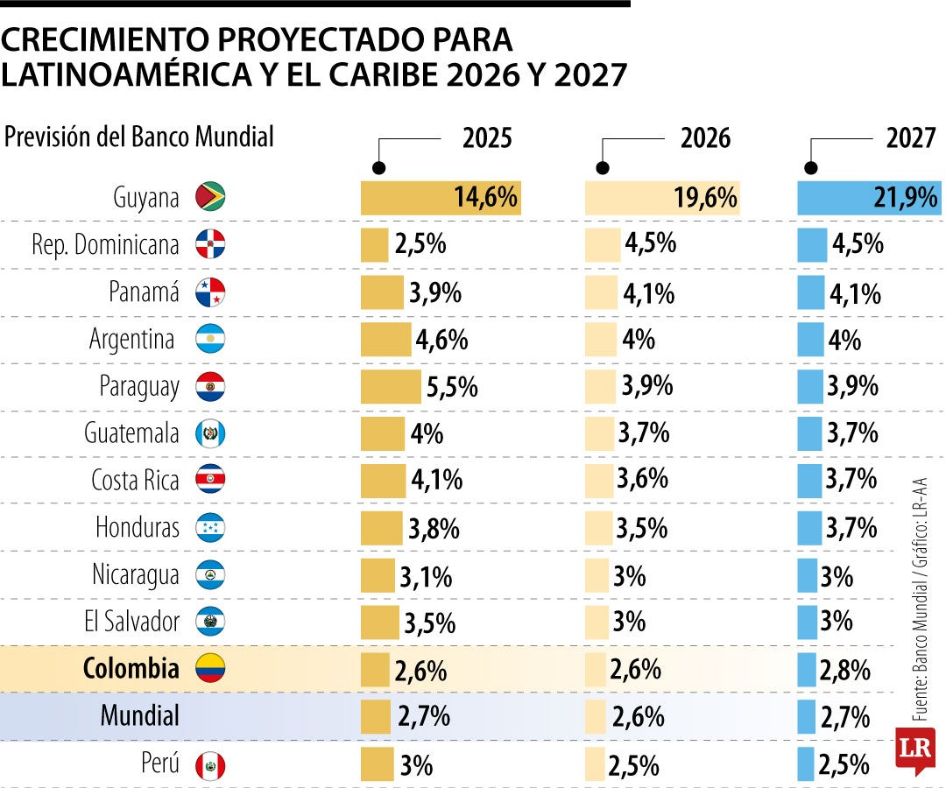
 | 90 | PROMEDIO DE CANTIDAD DE ESTUDIOS DE CREDITO AÑO 2025

 | El promedio el año pasado se proyecto el 75

 | 2 | Se aplica la misma tasa de crecimeinto de la cartera

 | 92

Ingresos Financieros (Intereses Banco) | $ 2,689,632 | 9.25 | 1
 | $ 2,573,103.68 | 8.25

Estu de Cred
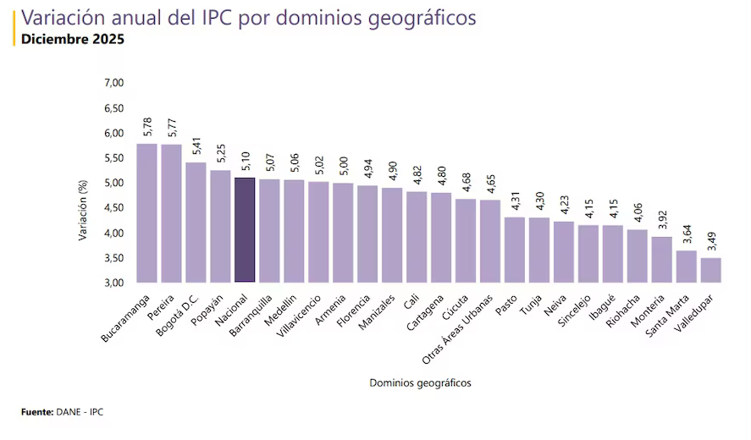
 |  | BASE | IVA

2026 | $37,000.00 | $31,092.44 | $ 5,907.56

2025 | $35,000.00 | $29,411.76 | $ 5,588.24

2024 | $31,000.00 | $26,050.42 | $ 4,949.58

 |  | $1,680.67 | INCREMENTO DEL AÑO 2026 CON RESPECTO AL 2025

 |  | 5.71%

